상품제안서
샤오미 홈캠 스마트 홈 카메라 아기 신생아 베이비캠 강아지 펫 스마트폰 CCTV C301 | 상품코드: F31519

 |  |  |  |  |  |  | 02-412-0044 | www.easy1.co.kr
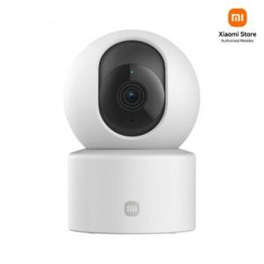

【상세/제작정보】

【인쇄/포장옵션】 | 레이저 / 시판박스

【공급단가】 | 수량 | 20~ | 50~ | 100~ | 300~ | 500~
*VAT별도 | 단가 | 33,040원 | 32,480원 | 31,920원 | 31,360원 | 30,800원

【상품 URL】 | http://www.easy1.co.kr/src/goods_detail.php?gdno=31519

